상품제안서
브리츠 스테레오 진공관블루투스스피커 | 상품코드: S23324

 |  |  |  |  |  |  | 02-713-8555 | www.synergygift.co.kr
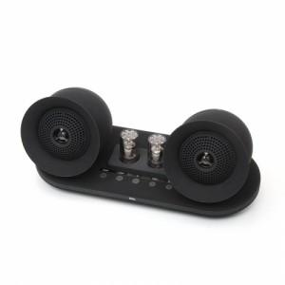 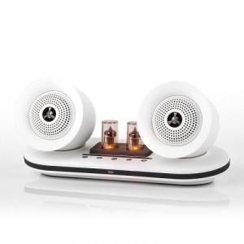

【상세/제작정보】

【인쇄/포장옵션】 | 레이저, 스티커 / 포장지포장

【공급단가】 | 수량 | 10~ | 20~ | 30~ | 50~ | 100~
*VAT별도 | 블랙 | 155,300원 | 154,000원 | 150,300원 | 146,450원 | 143,900원
 | 화이트(품절) | 155,300원 | 154,000원 | 150,300원 | 146,450원 | 143,900원

【상품 URL】 | https://www.synergygift.co.kr:443/src/goods_detail.php?gdno=23324

